Sheet1
WPS批量替换工具使用手册
小贴士：
建议在首次使用时，先在一个备份文件夹的副本上测试，确认效果后再处理正式文件。
工具支持同时替换多种内容（如文字、时间、数字），只需分别添加规则即可
注：本表格不支持指定sheet替换
一、准备工作
打开工具文件 | 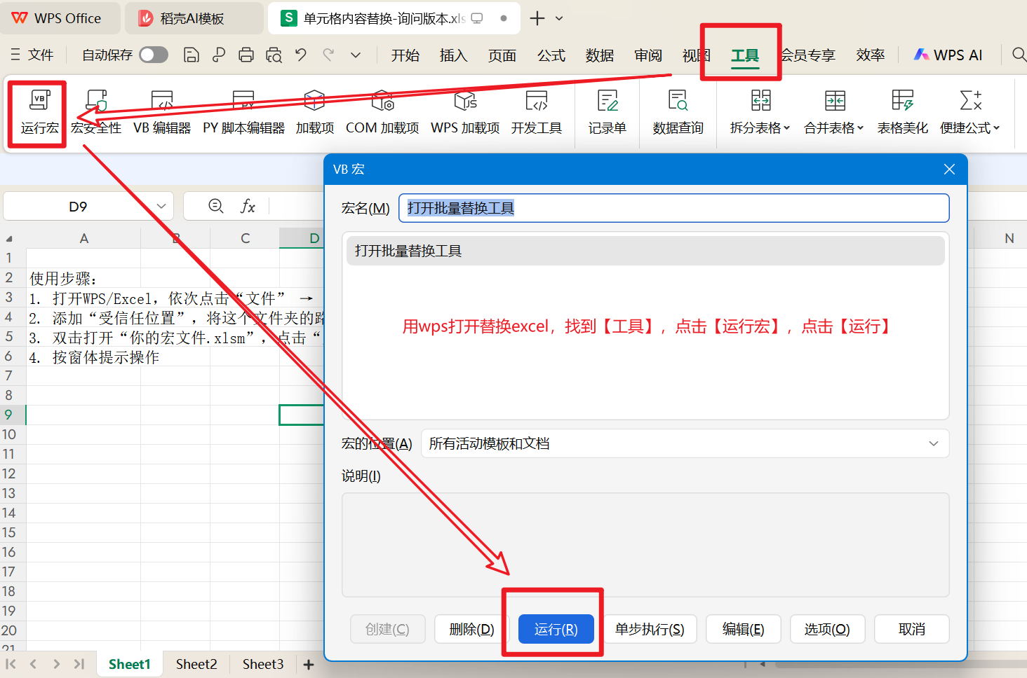
双击打开 单元格内容替换-询问版本.xlsm 文件。
启用宏，如果WPS弹出安全警告，请点击 启用宏 或 允许运行，否则工具无法工作。

二、启动工具
在WPS顶部菜单栏找到 【工具】 选项卡，点击进入。
在【工具】菜单中找到 【运行宏】 按钮并点击。
在弹出的“宏”窗口中，选择 打开批量替换工具，然后点击 【运行】。
此时，工具的独立操作窗口（窗体）就会显示出来。

三、工具界面与操作步骤 | 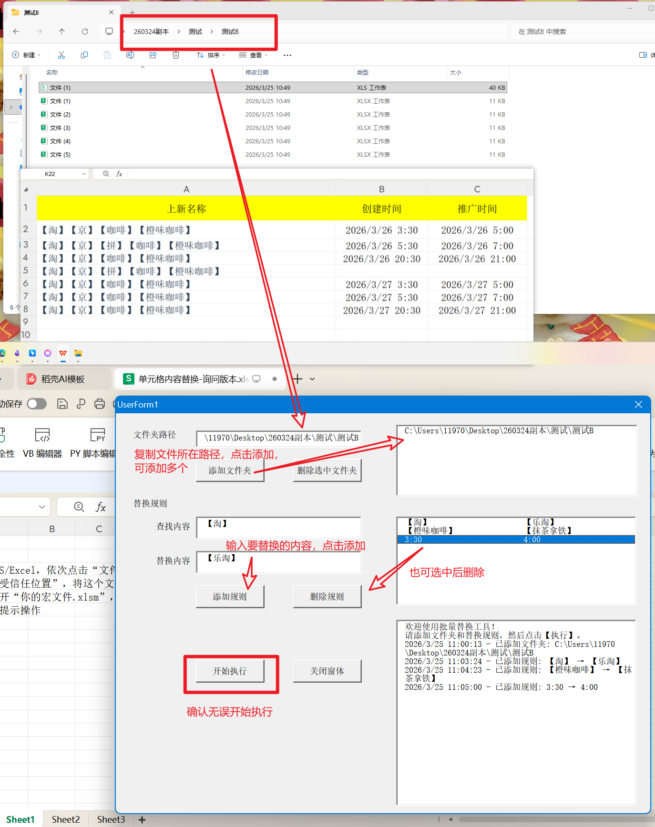
工具界面分为三个区域：文件夹管理、替换规则设置、执行与日志。请按以下顺序操作：
第一步：添加要处理的文件夹
在 “文件夹路径” 输入框中，粘贴或输入存放Excel文件的文件夹地址。
点击 【添加文件夹】 按钮，该路径会显示在下方的列表中。
（可选） 如果有多个文件夹，重复上述操作。如需移除，先选中列表中的路径，再点击 【删除选中文件夹】。
第二步：设置替换规则
在 “查找内容” 输入框中，填入要被替换的旧内容（例如 【淘】）。
在 “替换内容” 输入框中，填入要替换成的新内容（例如 【乐淘】）。
点击 【添加规则】 按钮，这条替换规则就会显示在下方的列表中。
（可选） 如需添加多条规则（如替换时间、其他关键词），重复上述步骤。如需删除某条规则，先选中它，再点击 【删除规则】。
第三步：执行替换
确认好“文件夹列表”和“替换规则”无误后，点击底部的 【确认无误开始执行】 按钮。
工具会自动扫描文件夹内的所有Excel文件，并按照规则进行内容替换。
执行过程中，“执行记录” 区域会显示处理进度和结果。

四、执行过程中的交互说明 | 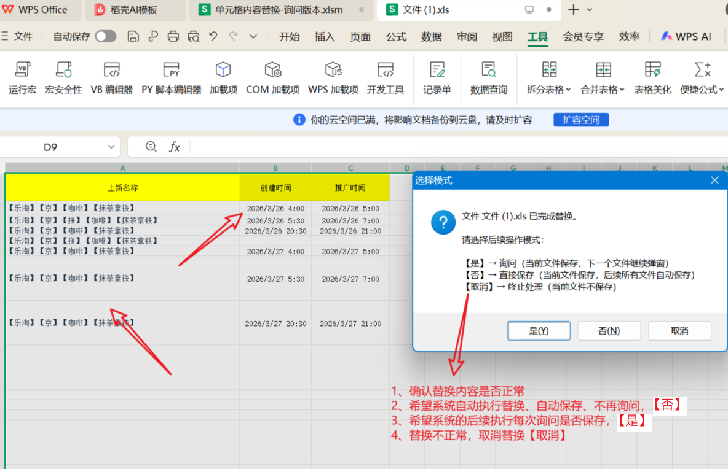
为了确保数据安全，工具在替换并保存每个文件时，会弹出一个确认窗口。请根据您的需求选择：
【是】 → 询问模式（逐个确认）
当前文件会保存。
处理下一个文件时，会再次弹出此窗口询问。
适用场景：想检查每个文件的替换结果是否正常。

【否】 → 自动保存模式（后续静默）
当前文件会保存。
从下一个文件开始，工具将自动保存，不再弹出询问窗口。
适用场景：确认替换规则正确，希望快速处理剩余所有文件。

【取消】 → 终止处理
当前文件不会保存，整个替换过程立即停止。
适用场景：发现替换内容有误，需要立即停止并检查。

 | 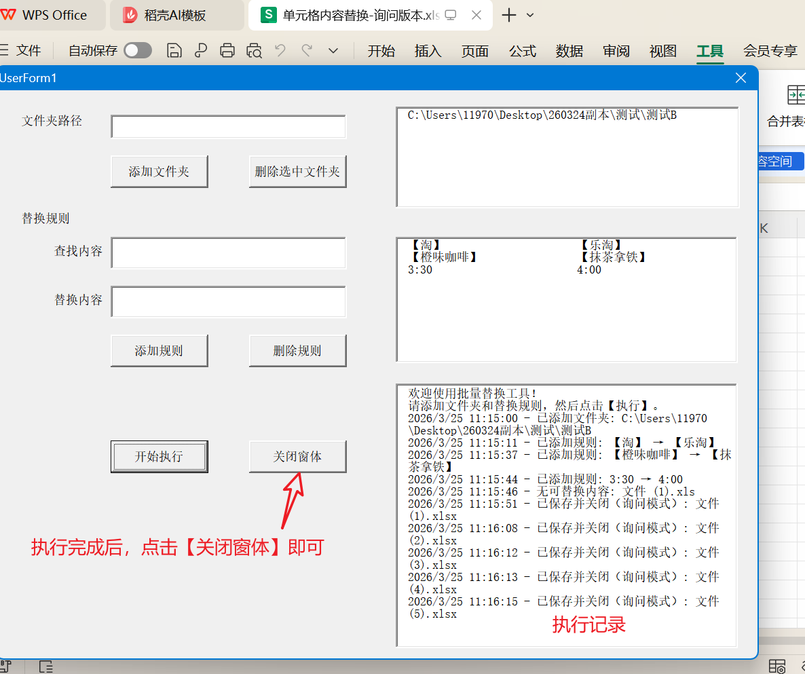
五、完成与关闭
当所有文件处理完毕后，会展示窗口，。
点击工具窗口上的 【关闭窗体】 按钮，即可关闭工具，回到Excel界面。
打开处理后的文件，检查内容是否已按预期替换成功。

六、检查替换文件是否正确替换

打开受信任检步骤
1. 打开WPS/Excel，依次点击“文件” → “选项” → “信任中心” → “信任中心设置”
2. 添加“受信任位置”，将这个文件夹的路径添加进去
3. 双击打开“你的宏文件.xlsm”，点击“启用宏”
4. 按窗体提示操作

